상품제안서
에코 투 프레임 탁상달력(위클리플래너) | 상품코드: F28890

 |  |  |  |  |  |  | 02-412-0044 | www.easy1.co.kr
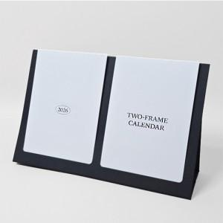

【상세/제작정보】

【인쇄/포장옵션】 | 금박, 은박 / OPP(비닐)

【공급단가】 | 수량 | 100~ | 300~ | 500~ | 1,000~ | 3,000~
*VAT별도 | 단가 | 4,290원 | 4,220원 | 4,120원 | 3,960원 | 3,790원

【상품 URL】 | https://dev.easy1.co.kr:443/src/goods_detail.php?gdno=28890

